OverView
OverView
Department
Employee

 | 16.1%
 | 100.0%
Attration Rate BY JopRoles
Departments By Monthely Income
Satisfaction Rate By JobRole
Cleare Filters
Attration Rate
16.08%
 | Total
Human Resources | 6654.5079365
Research & Development | 6280.3650465
Sales | 6966.7377778
 | Total
Healthcare Representative | 7%
Human Resources | 23%
Laboratory Technician | 24%
Manager | 5%
Manufacturing Director | 7%
Research Director | 3%
Research Scientist | 16%
Sales Executive | 18%
Sales Representative | 39%
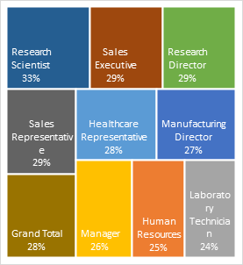
 | 28%
 | 100%
Filters

OverTime Rate
28.24%

Monthely Income
6505

Department
OverView
Department
Employee

Departments By Attrition & OverTime
SatisfactionScore By Department
EmployeeNumber By Department
Attrition By Department
Cleare Filters
 | Total
Human Resources | 19.05%
Research & Development | 13.75%
Sales | 20.67%
 | Total
Human Resources | 2.77
Research & Development | 2.72
Sales | 2.74
 | OverTimeRate | AttritionRate
Human Resources | 26.98% | 19.05%
Research & Development | 28.13% | 13.75%
Sales | 28.67% | 20.67%
 | Total
Human Resources | 75932
Research & Development | 979616
Sales | 471606
Filters

Employee
OverView
Department
Employee

Total Employee
Attrition Rate by Job Level
Attrition by Stock Option Level
Attrition Rate by OverTime
Cleare Filters
E
1480
 | Total
0 | 24%
1 | 9%
2 | 8%
3 | 18%
 | Total
No | 10%
Yes | 31%
 | Total
1 | 26%
2 | 10%
3 | 15%
4 | 5%
5 | 7%
Filters

SatisfactionScore
2.73

AVG Tenure
7

